Задание
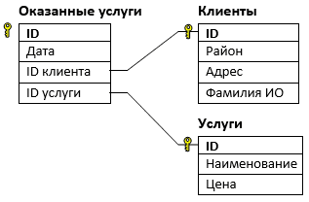
В файле приведён фрагмент базы данных «Оператор» об оказанных услугах. База данных состоит из трёх таблиц. Таблица «Клиенты» содержит записи об абонентах, которым были оказаны услуги. О каждом абоненте содержится следующая информация: район, в котором проживает абонент, адрес (улица и дом) и фамилия с инициалами. Таблица «Услуги» содержит записи об оказываемых оператором услугах - наименование и цена оказанной услуги. Таблица «Оказанные услуги» содержит информацию о том когда (поле дата), кому (ID клиента) и какая услуга (ID услуги) была оказана. На рисунке приведена схема базы данных.

Используя информацию из приведённой базы данных, найдите суммарную выручку оператора за оказанные услуги в Центральном и Речном районе в период с 4 по 9 августа (включительно). В ответе запишите только число.

